Oplan画面
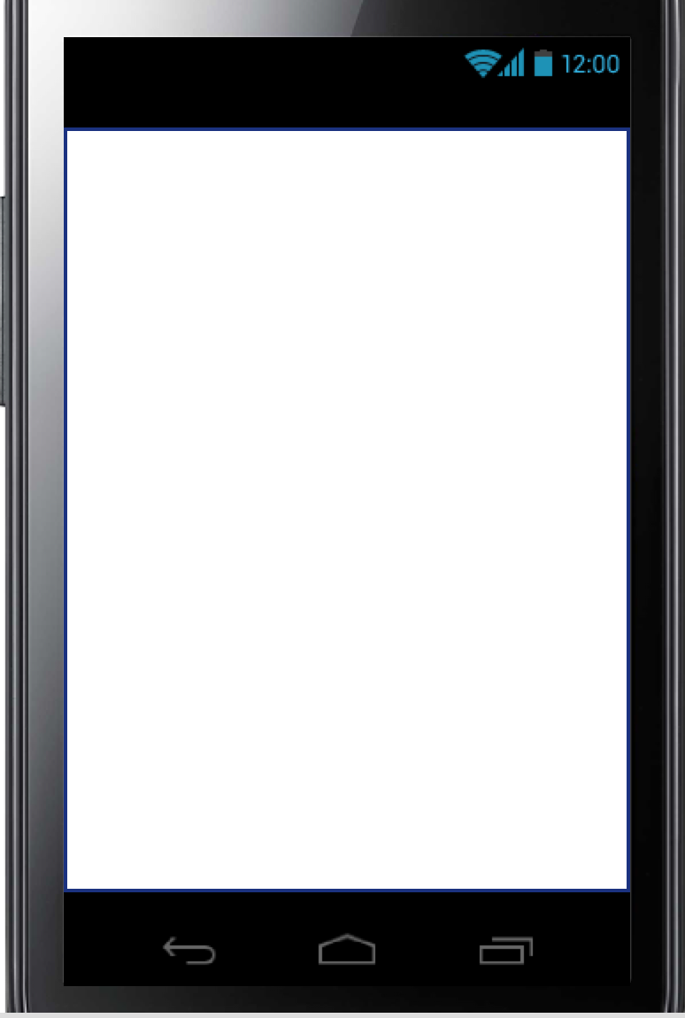
プロジェクト名 |  | 目覚ましアプリ |  | 作成日 |  | 2016-10-12 |  | 作成者 |  | 大西
画面名 |  | OPLAN画面 |  | 更新日 |  | 2016-10-12 |  | 更新者 |  | 大西

例 | ○○ラベル | TextField | 非活性 | 表示 | 「○○」 | 画像１表示 | - | - | -
ID:01 | OPLANロゴ | ImageView | 非活性 | 表示 | ‐ | 画像

ID:01
 |  |  |  |  |  |  |  |  |  |  | ID

画面項目詳細
No. | 項目ID | 項目名 | イベント

メッセージ定義

共通イベント

